건강검진정보
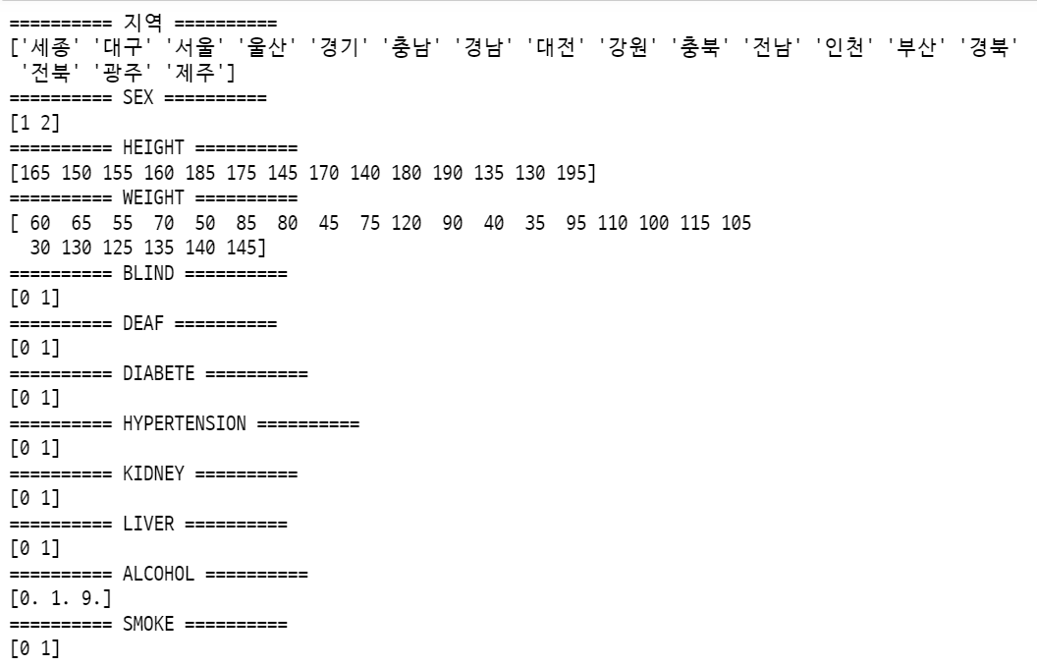
지역 | string | 기준: 시도 서울, 부산, 인천, 대구, 광주, 대전, 울산, 경기, 강원, 충북, 충남, 전북, 전남, 경북, 경남, 제주, 세종 | 11: "서울", 26: "부산", 27: "대구", 28: "인천", 29: "광주", 30: "대전", 31: "울산", 36: "세종", 41: "경기", 42: "강원", 43: "충북", 44: "충남", 45: "전북", 46: "전남", 47: "경북", 48: "경남", 49: "제주", 50: "제주"
SEX | int | 1: 남자, 2: 여자 | 성별코드
HEIGHT | int | 검진자의 키(5CM 단위) 예) 100-104CM --> 100CM | 신장(5Cm 단위)
WEIGHT | int | 검진자의 몸무게(5KG 단위) 예) 25~29KG -> 25KG | 체중(5Kg 단위)
BLIND | int | 0: 시력이 정상, 1: 양안 중 하나 이상이 실명 | 시력(좌), 시력(우) ­ 0.1~2.5 사이의 값으로 표기하며 0.1 이하의 시력은 0.1, 실명은 9.9로 표기
DEAF | int | ­0: 청력이 정상, 1: 청력이 비정상 | 청력(좌), 청력(우)
DIABETE | int | 0: 당뇨병이 아님, 1: 당뇨병임 | 식전혈당(공복혈당)
CHOLESTEROL | int | 0: 콜레스테롤이 높지 않음, 1: 콜레스테롤이 높음, nan: 결측값 | 총 콜레스테롤 ­ 정상치는 150~250mg/dL 약 1/3이 비에스텔형(유리)콜레스테롤이며 나머지가 콜레스테롤에스테르 콜레스테롤 < 150 OR 콜레스테롤 > 250
HYPERTENSION | int | 0: 고혈압이 아님, 1: 고혈압 | 수축기 혈압, 이완기 혈압 이완기 혈압 >= 90 OR 수축기 혈압 >= 140
KIDNEY | int | 0: 신장이 건강함, 1: 신장 질환 | 요단백, 혈청크레아티닌 요단백: ­ 1(-), 2(±), 3(+1), 4(+2), 5(+3), 6(+4)로 표기됨 --> +가 이상, -가 정상 혈청크레아티닌<0.8 OR 혈청크레아티닌 >1.7
LIVER | int | 0: 간이 건강함, 1: 간질환 | (혈청지오티) AST, (혈청지오티) ALT, 감마 지티피 (혈청지오티) AST > 40 (혈청지오티) ALT > 40 감마 지티피 - 여성: GGT>35 - 남성: GGT>63
ALCOHOL | int | 0: 마시지 않는다, 1: 마신다, 9: 결측치 | 음주여부
SMOKE | int | 0: 피운 적 없다, 1: 피운 적 있다 | 흡연상태 1: 피우지 않는다, 2: 이전에 피웠으나 끊었다, 3: 현재도 피우고 있다

